Figure 3.1
3.1 Évolution et prévision des effectifs d'élèves en formation en lycée GT1 (en milliers)

 |  | L’état de l’École 2020 © DEPP
1. Y compris 230 élèves en ULIS en 2019.
Lecture : à la rentrée 2019, 1 619 600 élèves poursuivent une formation au lycée, en filières générales ou technologiques. D'après les prévisions d'effectifs, 1 664 100 élèves devraient être scolarisés au lycée, en filières générales ou technologiques, à la rentrée 2024.
Champ : France métropolitaine avant 1990 ; France métropolitaine + DROM (intégration de Mayotte à partir de 1997), public et privé (sous et hors contrat).
Source : MENJS-MESRI-DEPP.

Données
Rentrée | Lycée GT
1960 | 420.3
1961 | 476.4
1962 | 567.0
1963 | 644.5
1964 | 709.3
1965 | 758.4
1966 | 783.0
1967 | 773.6
1968 | 754.0
1969 | 811.5
1970 | 848.7
1971 | 890.1
1972 | 939.1
1973 | 938.7
1974 | 943.5
1975 | 960.8
1976 | 989.2
1977 | 1,022.1
1978 | 1,058.1
1979 | 1,089.8
1980 | 1,102.6
1981 | 1,113.8
1982 | 1,127.3
1983 | 1,141.7
1984 | 1,160.3
1985 | 1,208.9
1986 | 1,269.6
1987 | 1,358.0
1988 | 1,444.2
1989 | 1,528.2
1990 | 1,571.0
1990 | 1,607.4
1991 | 1,615.2
1992 | 1,593.5
1993 | 1,571.8
1994 | 1,543.0
1995 | 1,526.5
1996 | 1,529.8
1997 | 1,536.8
1997 | 1,538.1
1998 | 1,526.9
1999 | 1,515.5
2000 | 1,504.4
2001 | 1,507.6
2002 | 1,513.6
2003 | 1,515.1
2004 | 1,519.5
2005 | 1,516.8
2006 | 1,495.2
2007 | 1,474.4
2008 | 1,451.8
2009 | 1,437.2
2010 | 1,432.2
2011 | 1,440.0
2012 | 1,452.2
2013 | 1,470.6
2014 | 1,498.9
2015 | 1,550.9
2016 | 1,599.2
2017 | 1,630.5
2018 | 1,621.8
2019 | 1,619.6
2020 | 1,620.2
2021 | 1,634.9
2022 | 1,647.9
2023 | 1,664.4
2024 | 1,664.1

Carte 3.2
3.2 Évolution des effectifs des élèves des formations en lycée GT1 entre 1999 et 2019 (en %)
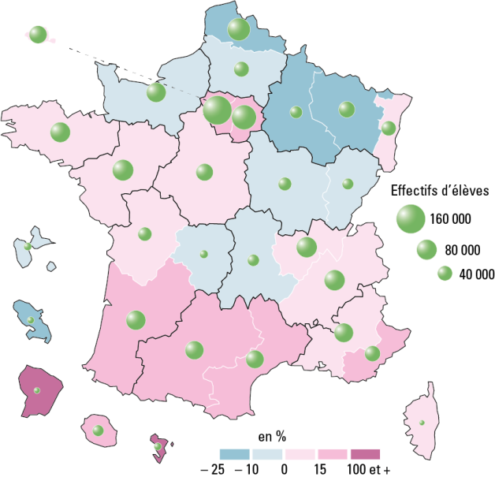

France métro. + DROM : 6,9 % et 1 619 600 élèves
 |  |  | L’état de l’École 2020 © DEPP
1. Y compris 230 élèves en ULIS en 2019.
Champ : France métropolitaine + DROM, public et privé, établissements sous tutelle du MENJS (y compris EREA).
Source : MENJS-MESRI-DEPP.

Données | Effectifs 1999 | Effectifs 2019 | Évolution en %
MARTINIQUE | 11,544 | 9,225 | -20.1
LILLE | 113,985 | 98,907 | -13.2
NANCY-METZ | 59,750 | 51,915 | -13.1
REIMS | 32,492 | 29,048 | -10.6
NORMANDIE | 84,236 | 76,990 | -8.6
BESANCON | 27,959 | 25,570 | -8.5
DIJON | 37,740 | 34,885 | -7.6
AMIENS | 47,780 | 44,838 | -6.2
LIMOGES | 15,428 | 14,569 | -5.6
CLERMONT-FERRAND | 29,369 | 27,862 | -5.1
GUADELOUPE | 12,399 | 12,025 | -3.0
ORLEANS-TOURS | 57,242 | 58,844 | 2.8
CORSE | 6,028 | 6,366 | 5.6
POITIERS | 36,226 | 38,320 | 5.8
RENNES | 76,412 | 80,927 | 5.9
PARIS | 57,952 | 61,578 | 6.3
AIX-MARSEILLE | 65,615 | 71,696 | 9.3
NANTES | 81,086 | 89,325 | 10.2
STRASBOURG | 38,198 | 42,565 | 11.4
LYON | 72,955 | 81,658 | 11.9
GRENOBLE | 73,779 | 83,319 | 12.9
NICE | 42,056 | 48,837 | 16.1
VERSAILLES | 136,910 | 161,046 | 17.6
BORDEAUX | 65,130 | 77,269 | 18.6
CRETEIL | 97,462 | 115,814 | 18.8
TOULOUSE | 56,851 | 68,337 | 20.2
LA RÉUNION | 21,334 | 25,865 | 21.2
MONTPELLIER | 51,993 | 63,909 | 22.9
GUYANE | 3,311 | 6,906 | 108.6
MAYOTTE | 2,295 | 11,149 | 385.8
France métropolitaine + DROM | 1,515,517 | 1,619,564 | 6.9

Figure 3.3
3.3 Répartition des lycéens GT1 selon leur origine sociale lors des rentrées 2009 et 2019 (en %)

1. Y compris 230 élèves en ULIS en 2019. |  |  |  |  |  |  | L’état de l’École 2020 © DEPP
Lecture : en 2019, 38 % des lycéens en formation en série générale sont d'origine sociale très favorisée.
Champ : France métropolitaine + DROM, public et privé, établissements sous tutelle du MENJS (y compris EREA).
Source : MENJS-MESRI-DEPP.

Données

 |  |  | Défavorisée | Moyenne | Favorisée | Très favorisée
 | Secondes générales et technologiques | 2009 | 26.5 | 26.0 | 15.3 | 32.2
 |  | 2019 | 26.6 | 26.5 | 14.3 | 32.6
Premières ou terminales | Séries générales | 2009 | 20.9 | 24.2 | 15.7 | 39.2
 |  | 2019 | 21.8 | 25.4 | 14.6 | 38.2
 | Séries technologiques : services | 2009 | 38.2 | 30.2 | 14.7 | 17.0
 |  | 2019 | 38.2 | 30.4 | 13.5 | 17.8
 | Séries technologiques : production | 2009 | 32.2 | 28.5 | 18.0 | 21.3
 |  | 2019 | 32.4 | 28.3 | 16.6 | 22.7
 | Total formations générales et technologiques | 2009 | 26.1 | 26.0 | 15.6 | 32.4
 |  | 2019 | 26.1 | 26.6 | 14.5 | 32.9

Champ : France métropolitaine + DROM, Public + Privé, MEN (y compris EREA).
Source : MENJ-MESRI-DEPP.

Figure 3.4
3.4 Évolution des langues vivantes étudiées1 par les élèves de lycée GT2 (en %)

 |  |  |  |  |  |  |  |  | L’état de l’École 2020 © DEPP
1. Il s'agit du cumul des première, deuxième, ou troisième langues vivantes étudiées, ainsi que de toute autre modalité mise en place dans les académies.
2. Y compris 230 élèves en ULIS en 2019.
Lecture : les quatre langues vivantes les plus étudiées au collège sont l'anglais, l'espagnol, l'allemand et l'italien.
Note : des informations sur les autres langues étudiées sont disponibles dans la version en ligne de la publication.
Champ : France métropolitaine + DROM, public et privé, établissements sous tutelle du MENJS (y compris EREA).
Source : MENJS-MESRI-DEPP.

Données | 2005 | 2006 | 2007 | 2008 | 2009 | 2010 | 2011 | 2012 | 2013 | 2014 | 2015 | 2016 | 2017 | 2018 | 2019
Anglais | 99.5 | 99.5 | 99.5 | 99.6 | 99.6 | 99.7 | 99.7 | 99.8 | 99.9 | 99.9 | 99.9 | 99.9 | 99.8 | 99.8 | 99.9
Espagnol | 63.2 | 64.1 | 64.6 | 65.2 | 65.2 | 66.3 | 68.0 | 70.6 | 72.0 | 72.4 | 73.0 | 73.4 | 73.5 | 73.5 | 73.0
Allemand | 23.0 | 22.0 | 21.7 | 21.4 | 21.7 | 22.0 | 22.2 | 22.0 | 21.5 | 21.1 | 20.9 | 20.8 | 20.6 | 20.6 | 20.8
Italien | 8.1 | 8.2 | 8.3 | 8.1 | 7.9 | 8.0 | 8.0 | 8.0 | 7.9 | 7.9 | 7.9 | 7.8 | 7.7 | 7.6 | 7.1
Chinois | 0.5 | 0.7 | 0.8 | 1.0 | 1.0 | 1.1 | 1.2 | 1.3 | 1.4 | 1.5 | 1.5 | 1.6 | 1.6 | 1.7 | 1.7
Arabe littéral | 0.4 | 0.4 | 0.4 | 0.4 | 0.5 | 0.5 | 0.5 | 0.5 | 0.5 | 0.5 | 0.5 | 0.5 | 0.5 | 0.5 | 0.5
Russe | 0.3 | 0.3 | 0.3 | 0.3 | 0.3 | 0.4 | 0.4 | 0.4 | 0.4 | 0.4 | 0.4 | 0.4 | 0.5 | 0.5 | 0.5
Portugais | 0.7 | 0.7 | 0.7 | 0.7 | 0.7 | 0.7 | 0.7 | 0.6 | 0.6 | 0.6 | 0.6 | 0.6 | 0.5 | 0.5 | 0.4
Langues régionales | 0.6 | 0.5 | 0.5 | 0.5 | 0.5 | 0.5 | 0.5 | 0.5 | 0.5 | 0.5 | 0.5 | 0.6 | 0.6 | 0.6 | 0.5
Autres (yc correspondance) | 0.9 | 1.0 | 1.1 | 1.1 | 1.2 | 1.2 | 1.3 | 1.3 | 1.3 | 1.2 | 1.2 | 1.2 | 1.2 | 1.2 | 1.1

